hitung n-bayes
Hitung Tingkat Akurasi melalui Confusion Matrix untuk algoritma Naive Bayes, K-NN
Kecepatan Angin | Suhu | Jenis Cuaca | 21.230.0079
Rendah | Dingin | Hujan | Muhammad Ferdynan Ali Syahbana
Sedang | Normal | Cerah
Tinggi | Panas | Hujan | Data Real
Rendah | Normal | Cerah | Hujan | Cerah | Mendung
Sedang | Dingin | Mendung | 4 | 4 | 2
Tinggi | Normal | Hujan
Rendah | Panas | Cerah | Angin | Suhu | Cuaca
Sedang | Dingin | Mendung | Rendah | Dingin | Hujan
Tinggi | Normal | Cerah | Sedang | Normal | Cerah
Rendah | Panas | Hujan | Tinggi | Panas | Mendung

Tinggi | Panas | ?
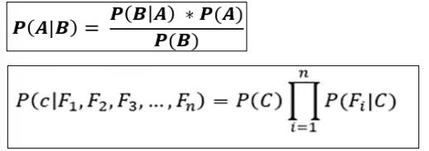

P(cerah), P(hujan), P(mendung) |  |  |  | Hujan | Cerah | Mendung
 |  |  |  | 0.4 | 0.4 | 0.2
Hujan = | 4/10 | dst

P(Kecepatan Angin|hujan), P(KA|cerah), P(KA|mendung) |  |  |  | Hujan | Cerah | Mendung
Rendah |  |  |  | 0.5 | 0.5 | 0
Sedang |  |  |  | 0 | 0.25 | 1
Tinggi |  |  |  | 0.5 | 0.25 | 0
Rendah, Hujan = jumlah rendah hujan / jumlah hujan |  |  |  | dst…

P(Suhu|hujan), P(Suhu|cerah), P(Suhu|mendung) |  |  |  | Hujan | Cerah | Mendung
Dingin |  |  |  | 0.25 | 0 | 1
Normal |  |  |  | 0.25 | 0.75 | 0
Panas |  |  |  | 0.5 | 0.25 | 0
Dingin, Hujan = jumlah dingin hujan / hujan dst…

Perhitungan Tinggi panas:
Hujan | Cerah | Mendung | Cara menghitung:
0.25 | 0.0625 | 0 | Hujan= tinggi hujan * tinggi panas
+1 | +1 | +1 | Jika hasil ada yang 0 maka di tambah 1 semua
1.25 | 1.0625 | 1 | dst…

Jadi dengan kecepatan angin Tinggi dan cuaca Panas diperkirakan akan Hujan

